Sheet1 (2)
RC40 包装作业指导书-充磁镭雕系列 (06640/06641/06642/06643/06645/06646/06647 /06648/06649/06652/06653/06655/06656/06657/06658/06659/06660/06661/06662) |  |  | 文件编号 File Number | 发行日期 Release Date | 版本号 Version | 页次 Page

 |  |  | MP-WI-T-05-1266 | 2025-12-12 | A/1 | 1/2

发货ADV明安运动
内标签
自封袋标签
步骤 Steps | 作业要点 Operating points | 工装/设备 Fixture/Equipment | 图示 Picture
一、包装 | 1.1 检查已抽好真空的产品是否漏气，变形；在袋子表面贴上内标签（如 PIC1）； 1.2 将产品装入自封塑料袋(8板/自封袋)，自封袋表面贴上自封袋标签（如 PIC2）， 1.3 将产品装入外箱，8自封袋/箱，每箱数量见对照表，纸箱底部放一张衬板，上方放一层泡棉（如 PIC3/PIC4）； 1.4 封箱，并在纸箱侧面贴上外箱标签/客户代码标签、“RoHS-Conform”标签（如 PIC5）； 注：各客户标签不同，注意不要贴错，标签信息内容详见《RC40产品标贴说明》； | 双瓦楞32ECT纸箱 （400X300X120） 衬板 （400X295X6） 隔板1 （390X100X6） 隔板2 （280X100X6） 珍珠棉 （170X130X8） 自封袋 （240*370mm(0.06-0.08厚)） | 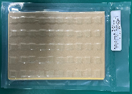 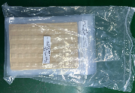 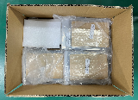 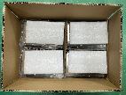 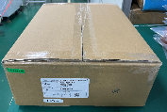 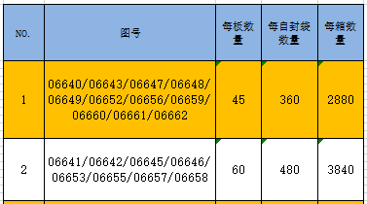

PIC1
PIC2
PIC3
PIC4
RoHS-Confrom标签
外箱标签/客户代码标签
PIC5
每箱数量对照表
控制点 | 1.数量要正确，尾数以实际为准；
密
未经许可严禁
拷贝与外传
受 A 控
分发号No:
安全防护

编制：高威 审核： 会签（品质： 制造： ） 批准：

RC40 包装作业指导书-充磁镭雕系列 (06640/06641/06642/06643/06645/06646/06647 /06648/06649/06652/06653/06655/06656/06657/06658/06659/06660/06661/06662) |  |  | 文件编号 File Number | 发行日期 Release Date | 版本号 Version | 页次 Page

 |  |  | MP-WI-T-05-1266 | 2025-12-12 | A/1 | 2/2

内标签
步骤 Steps | 作业要点 Operating points | 工装/设备 Fixture/Equipment | 图示 Picture
二、包装 | 2.1 检查已抽好真空的产品是否漏气，变形；在袋子表面贴上内标签（如 PIC1）； 2.2 将产品装入自封塑料袋(8板/自封袋)，自封袋表面贴上自封袋标签（如 PIC2）， 2.3 将产品装入外箱，8自封袋/箱，每箱数量见对照表，纸箱上下各放一张衬板（如 PIC3/PIC4）； 2.4 封箱，并在纸箱侧面贴上外箱标签、“RoHS-Conform/HF”标签（如 PIC5）； 注：各客户标签不同，注意不要贴错，标签信息内容详见《RC40产品标贴说明》； | 双瓦楞32ECT纸箱 （400X300X120） 衬板 （400X295X6） 隔板1 （390X100X6） 隔板2 （280X100X6） 自封袋 （240*370mm(0.06-0.08厚)） | 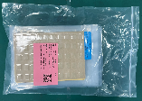 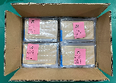 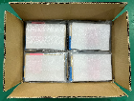 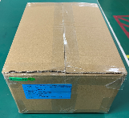
发货TAR达瑞
自封袋标签

PIC1
PIC2
PIC3
PIC4
RoHS-Confrom/HF标签
外箱标签
PIC5
每箱数量对照表
控制点 | 1.数量要正确，尾数以实际为准；
密
未经许可严禁
拷贝与外传
受 A 控
分发号No:
安全防护

编制：高威 审核： 会签（品质： 制造： ） 批准：

版本 | 描述 |  |  |  |  | 日期
A/0 | initial relaease |  |  |  |  | 2025-03-06
A/1 | 更新图号 |  |  |  |  | 20251212

